상품제안서
잭니클라우스 3단 암막 완전자동 + 호텔수건 160g 세트 | 상품코드: S46199

 |  |  |  |  |  |  | 02-713-8555 | www.synergygift.co.kr
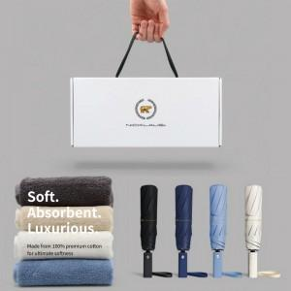

【상세/제작정보】 | <div style="text-align: center;" align="center"><span style="color: rgb(51, 51, 51); font-family: NexonLv1Gothic, sans-serif; font-size: 14pt; letter-spacing: -0.3px;"></span><span style="color: rgb(51, 51, 51); font-family: NexonLv1Gothic, sans-serif; font-size: 18.6667px; letter-spacing: -0.3px;">※ 기본 실크 = 손잡이인쇄 / 자수 = 타월 인쇄</span><span style="color: rgb(51, 51, 51); font-family: NexonLv1Gothic, sans-serif; font-size: 14pt; letter-spacing: -0.3px;">​</span></div><div style="text-align: center;" align="center"><span style="color: rgb(51, 51, 51); font-family: NexonLv1Gothic, sans-serif; font-size: 14pt; letter-spacing: -0.3px;"><br></span></div><div style="text-align: center;" align="center"><span style="color: rgb(51, 51, 51); font-family: NexonLv1Gothic, sans-serif; font-size: 14pt; letter-spacing: -0.3px;">※ 타올 자수인쇄 디자인 난이도에 따라 인쇄비 편차 발생 됩니다.</span></div><p style="word-break: break-all; color: rgb(51, 51, 51); font-family: NexonLv1Gothic, sans-serif; font-size: 16px; letter-spacing: -0.3px; text-align: center;">&nbsp;</p><div style="text-align: center;" align="center"><span style="font-size: 14pt; color: rgb(51, 51, 51); font-family: NexonLv1Gothic, sans-serif; letter-spacing: -0.3px;">※ 타월 나염인쇄&nbsp; / 우산 원단 및 손잡이 컬러인쇄 진행 희망시 별도 문의 바랍니다.</span><span style="color: rgb(51, 51, 51); font-family: NexonLv1Gothic, sans-serif; font-size: 14pt; letter-spacing: -0.3px;"><br></span></div>

【인쇄/포장옵션】 | [손잡이] 실크, [원단] 원단실크1도, [타올] 실크, [타올] 자수 / 포장불가능

【공급단가】 | 수량 | 20~ | 100~ | 300~ | 500~ | 1,000~
*VAT별도 | 단가 | 18,700원 | 16,890원 | 16,180원 | 15,950원 | 15,620원

【상품 URL】 | https://www.synergygift.co.kr:443/src/goods_detail.php?gdno=46199

